Hoja3
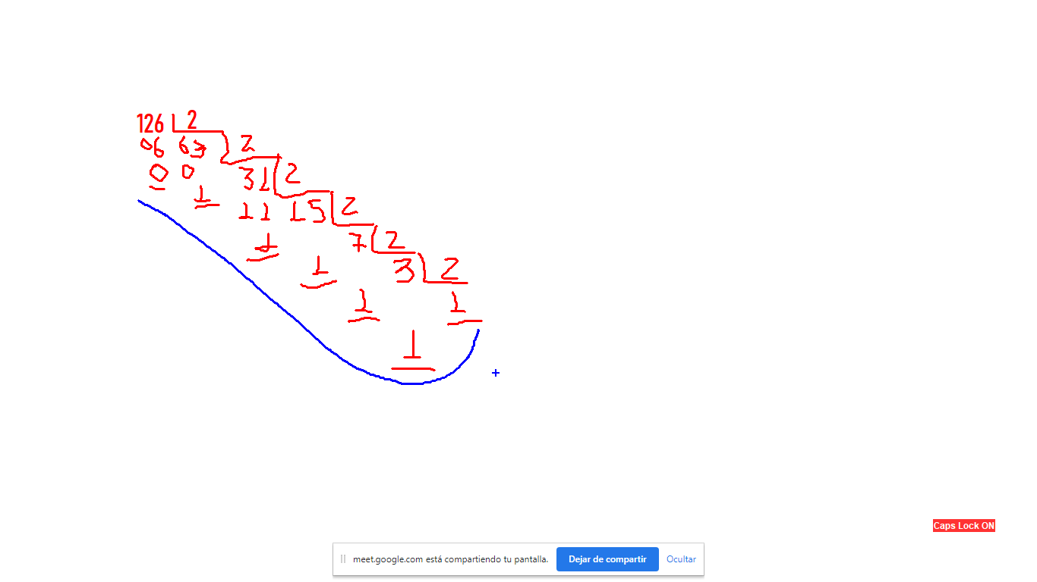
 | CONVERSION BINARIO A DECIMAL
ascii | caracter
97 | a | 0 | 1 | 1 | 0 | 0 | 0 | 0 | 1
 | POSICION | 7 | 6 | 5 | 4 | 3 | 2 | 1 | 0
 | BASE | 2 | 2 | 2 | 2 | 2 | 2 | 2 | 2
 | POTENCIA | 128 | 64 | 32 | 16 | 8 | 4 | 2 | 1
 | MULTIPLICACION |  | 64 | 32 |  |  |  |  | 1 | 97

 |  | 0 | 1 | 1 | 1 | 1 | 1 | 1 | 0 | 126
 | POSICION | 7 | 6 | 5 | 4 | 3 | 2 | 1 | 0
 | BASE | 2 | 2 | 2 | 2 | 2 | 2 | 2 | 2
 | POTENCIA | 128 | 64 | 32 | 16 | 8 | 4 | 2 | 1
 |  |  | 64 | 32 | 16 | 8 | 4 | 2 |  | 126

